OtrosConceptos
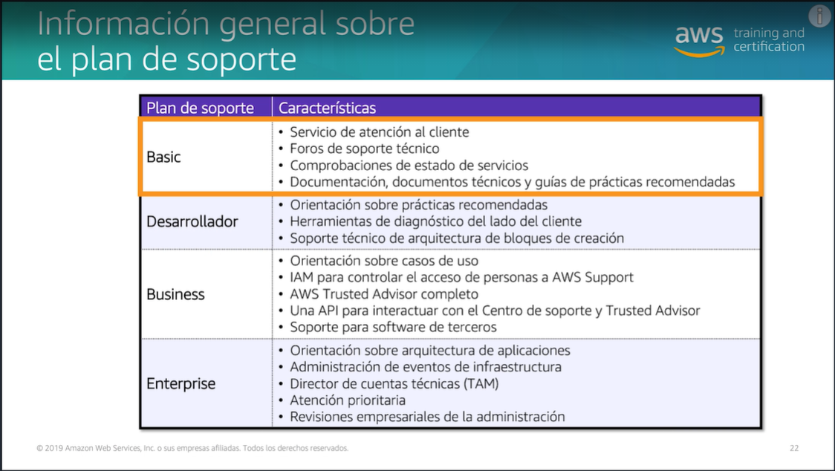
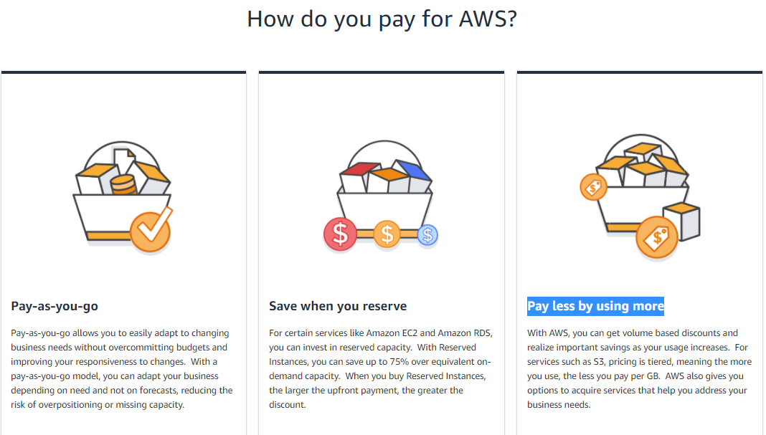
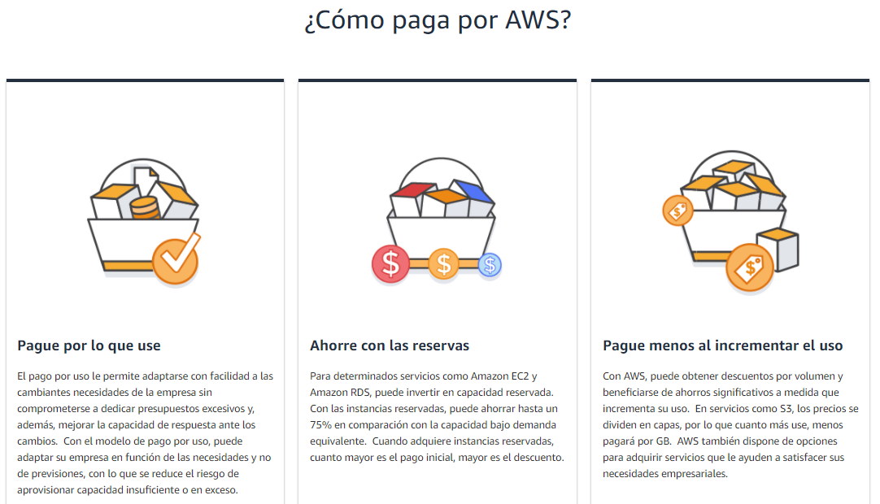
Que es la Nube | La informática en la nube es la distribución de recursos de TI bajo demanda a través de Internet mediante un esquema de pago por uso

Ventajas de la Nube | Disminuya Costos Fijos por hastos variable
 | Beneficio Economia de Escalas
 | Deje de adivinar la capacidad
 | Aumente velocidad y agilidad
 | Diminuya gastos de sostenimiento de centros de computo
 | Despliege Global

Que Region Elegir | Leyes Gubernamentales
 | Latencia
 | Servicios Disponible Region
 | Costos

Pilares de Arquitectura
AWS Well-Architected (Aprenda, calcule y cree con prácticas recomendadas para arquitecturas) | Pilar de excelencia operativa (Incluye la manera en la que la organización respalda los objetivos empresariales, además de la habilidad para ejecutar cargas de trabajo de forma eficaz, obtener información sobre las operaciones y mejorar continuamente los procedimientos y los procesos de soporte para ofrecer valor de negocio) | Operational Excellence: The operational excellence pillar includes the ability to run and monitor systems to deliver business value and to continually improve supporting processes and procedures. | Realizar operaciones como código. Infraestructura como codigo
 |  |  | Realizar cambios pequeños, reversibles y frecuentes
 |  |  | Mejorar los procedimientos operativos con frecuencia
 |  |  | Anticipar los errores
 |  |  | Aprender de todos los errores operativos
 | Pilar de seguridad (aprovechar las tecnologías de la nube para proteger los datos, los sistemas y los activos en forma tal que pueda mejorar la posición de seguridad) | Security: The security pillar includes the ability to protect information, systems, and assets while delivering business value through risk assessments and mitigation strategies. | Implemente una base de identidad sólida
 |  |  | Permita la trazabilidad
 |  |  | Aplique la seguridad en todos los niveles
 |  |  | Automatice las prácticas recomendadas de seguridad
 |  |  | Proteja los datos en tránsito y en reposo
 |  |  | Aleje a las personas de los datos
 |  |  | Prepárese para eventos de seguridad
 | Pilar de fiabilidad (incluye la capacidad de una carga de trabajo para llevar a cabo la función prevista de forma correcta y consistente en el momento esperado. Esto incluye la capacidad de operar y probar la carga de trabajo a través de su ciclo de vida completo) | Reliability: The reliability pillar includes the ability of a system to recover from infrastructure or service disruptions, dynamically acquire computing resources to meet demand, and mitigate disruptions such as misconfigurations or transient network issues. | Recuperarse de los errores automáticamente
 |  |  | Probar los procedimientos de recuperación
 |  |  | Escalar horizontalmente para aumentar la disponibilidad de la carga de trabajo agregada
 |  |  | Dejar de suponer la capacidad
 |  |  | Administrar los cambios en la automatización
 | Pilar de eficacia del rendimiento (se centra en el uso eficaz de recursos informáticos para cumplir con los requisitos y la forma de mantener la eficiencia a medida que las demandas cambian y las tecnologías evolucionan) | Performance Efficiency: The performance efficiency pillar includes the ability to use computing resources efficiently to meet system requirements. Key topics include selecting the right resource types and sizes based on workload requirements, monitoring performance, and making informed decisions to maintain efficiency as business needs evolve. | Democratice las tecnologías avanzadas: facilite la implementación de tecnología avanzada para su equipo
 |  |  | Incorporarse al mercado global en minutos
 |  |  | Utilizar arquitecturas sin servidor
 |  |  | Experimentar con más frecuencia
 |  |  | Considere la afinidad mecánica
 | Pilar de optimización de costos (proceso continuo de perfeccionamiento y mejora durante todo el ciclo de vida de una carga de trabajo) | Cost Optimization: The cost optimization pillar includes the ability to avoid or eliminate unneeded cost or sub-optimal resources. | Implementar la administración financiera en la nube
 |  |  | Adoptar un modelo de consumo
 |  |  | Medir la eficiencia general
 |  |  | Dejar de gastar dinero en tareas complicadas no diferenciadas
 |  |  | Analizar y asignar los gastos

Planes

Preguntas
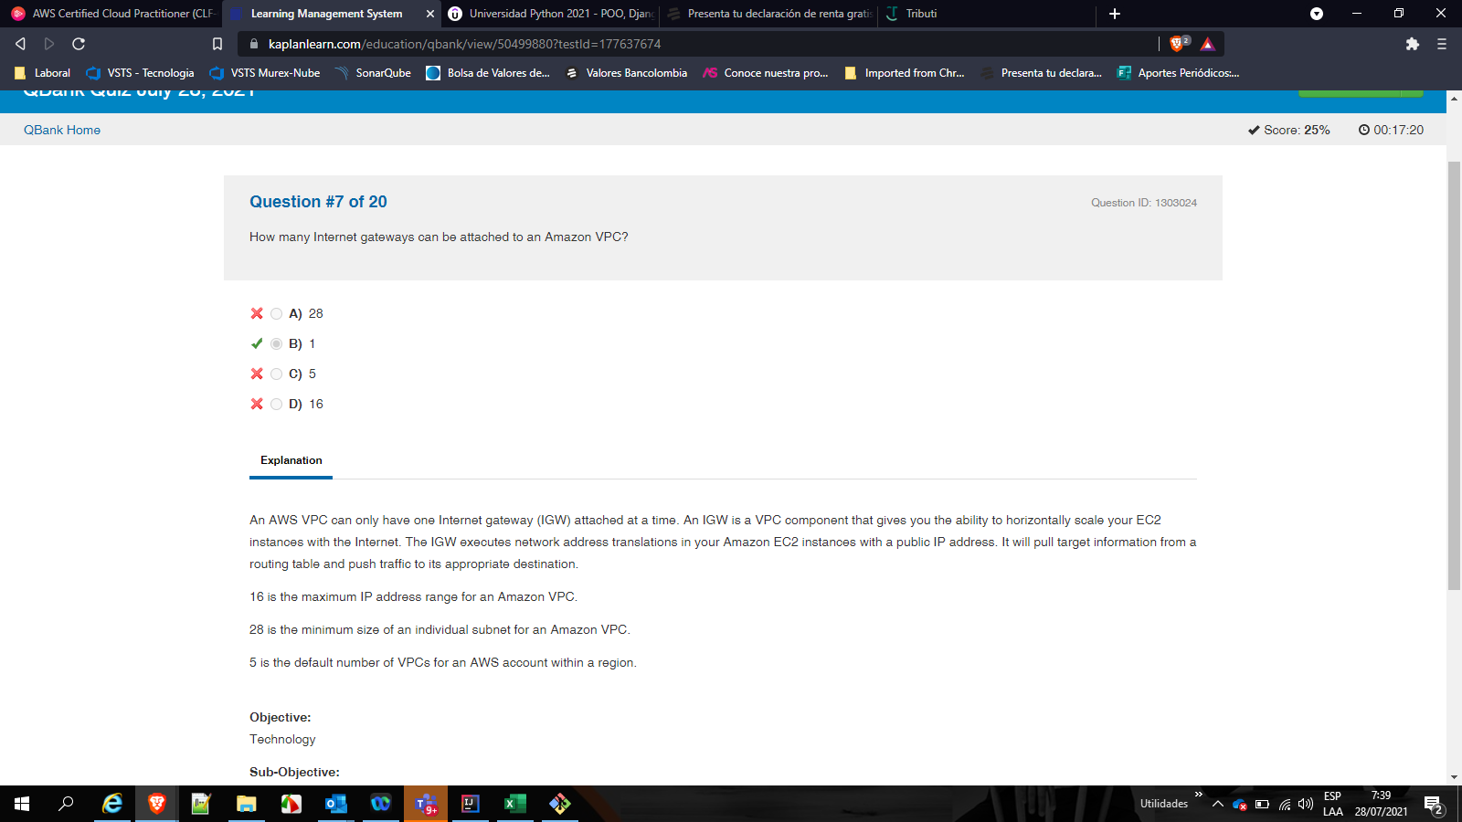

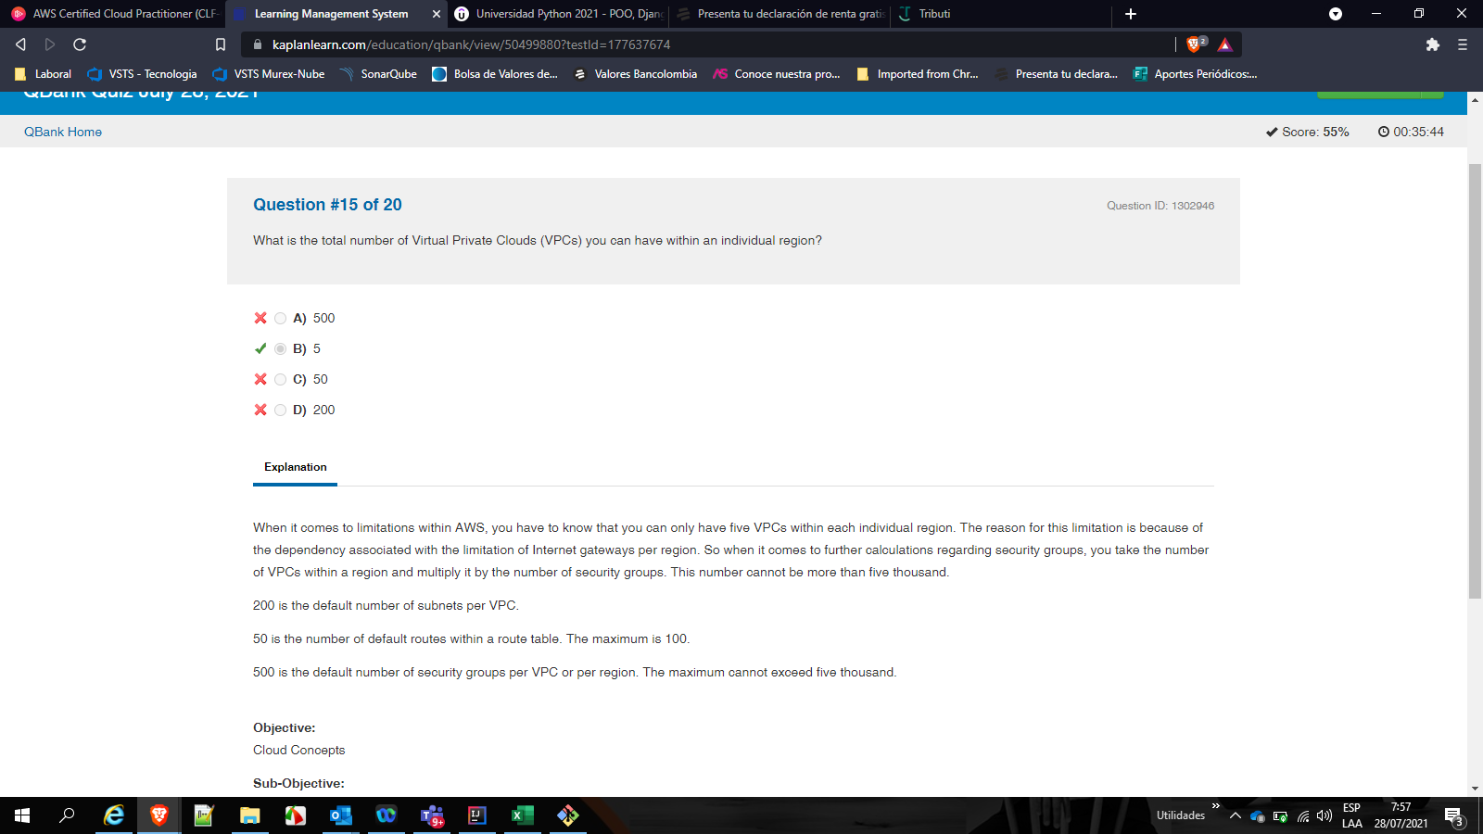

Aws SolutionArquitect
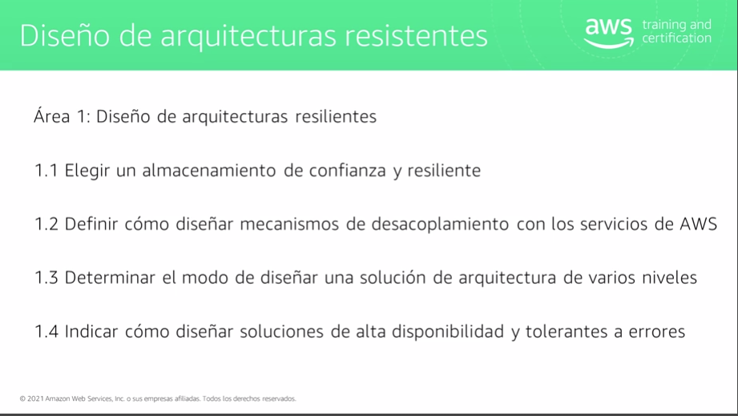

1.1 Almacenamiento de confianza y resilente
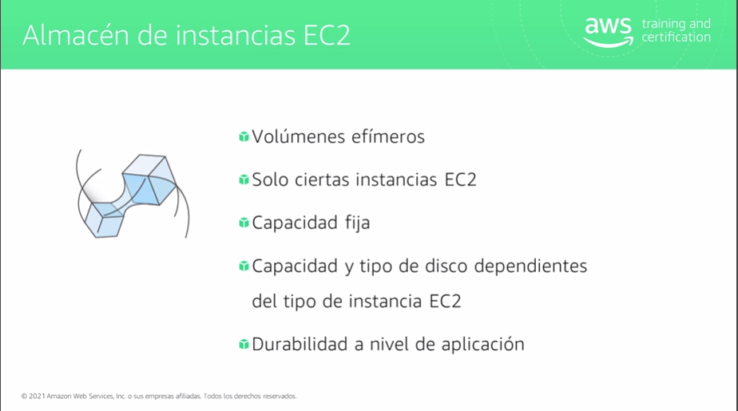
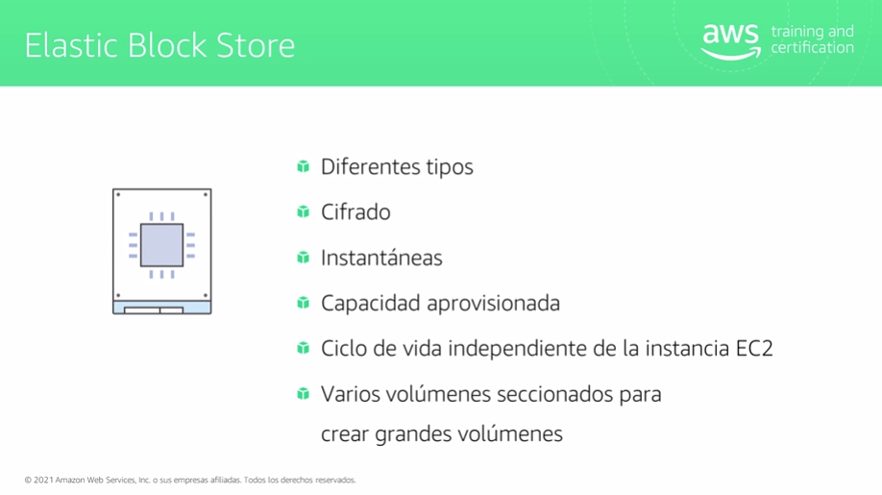

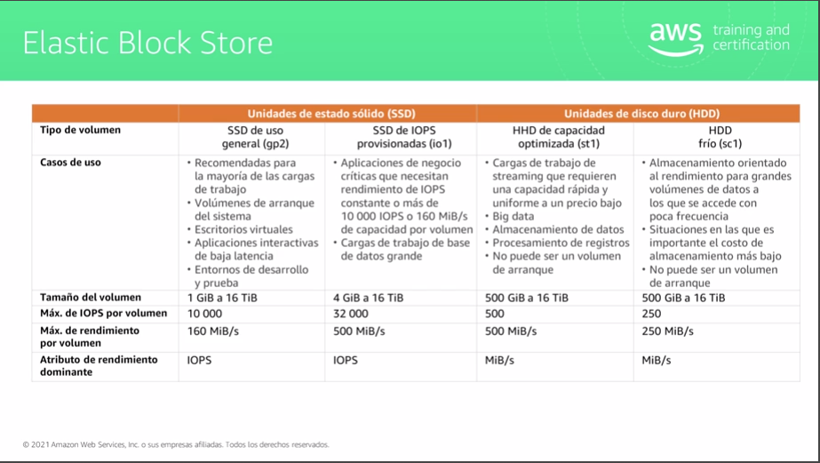

SSD: Sirve para acceso aleatorio | HDD: Sirve para acceso secuencial

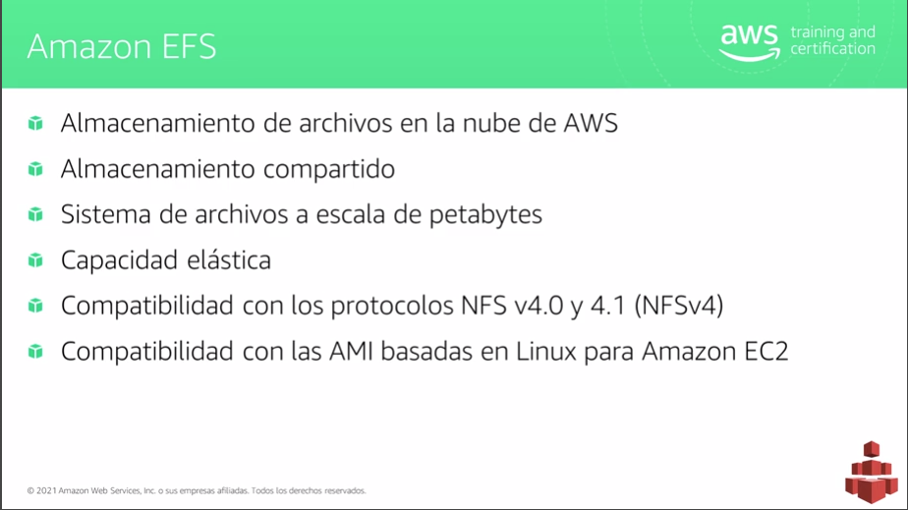
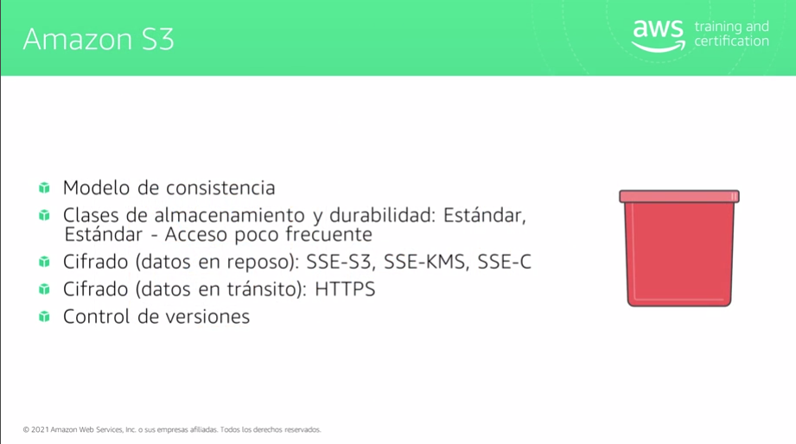

Actualmente no es compatible con Windows | Solo se puede asociar a una VPC a la vez | Consisntenia alta para nuevos objetos
 |  | Consitencia Final para la actualizaciones, significa que si realizo una lectura/escritura inmedaitamente despues de actulizar puedo obtener la version anterior

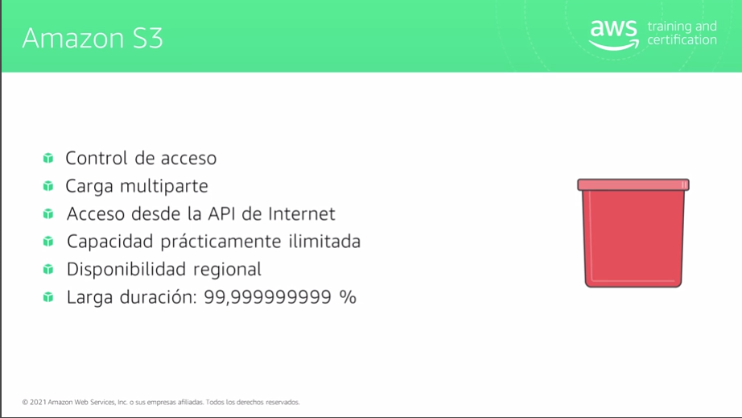

Control Acceso: IAM, Politicas Bucket, ACL

